売上処理
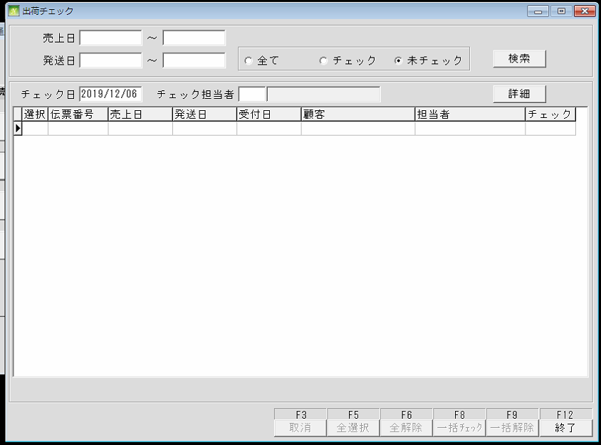
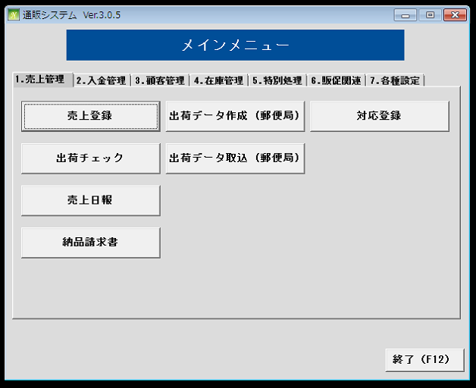
通信販売の管理

 | NO | 대분류 | 소분류 | 참조 테이블
 | 1 | 売上処理 | 売上登録
 | 2 |  | 出荷チェック
 | 3 |  | 売上日報
 | 4 |  | 納品請求書
 | 5 |  | 出荷データ作成
 | 6 |  | 出荷データ取込
 | 7 |  | 対応登録

 | 売上登録
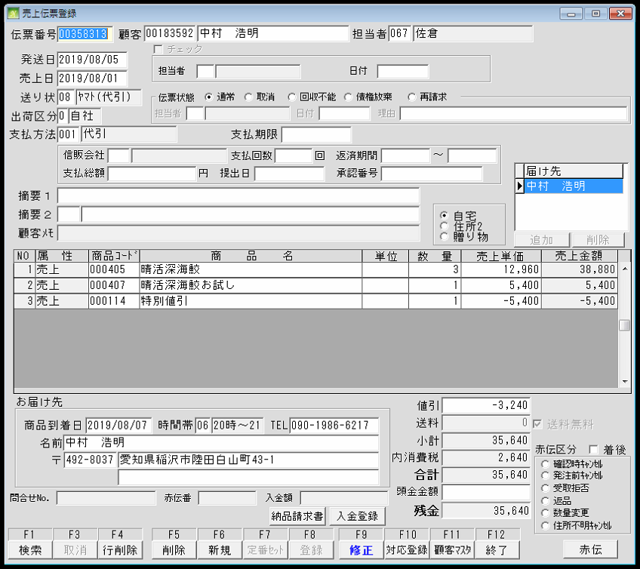
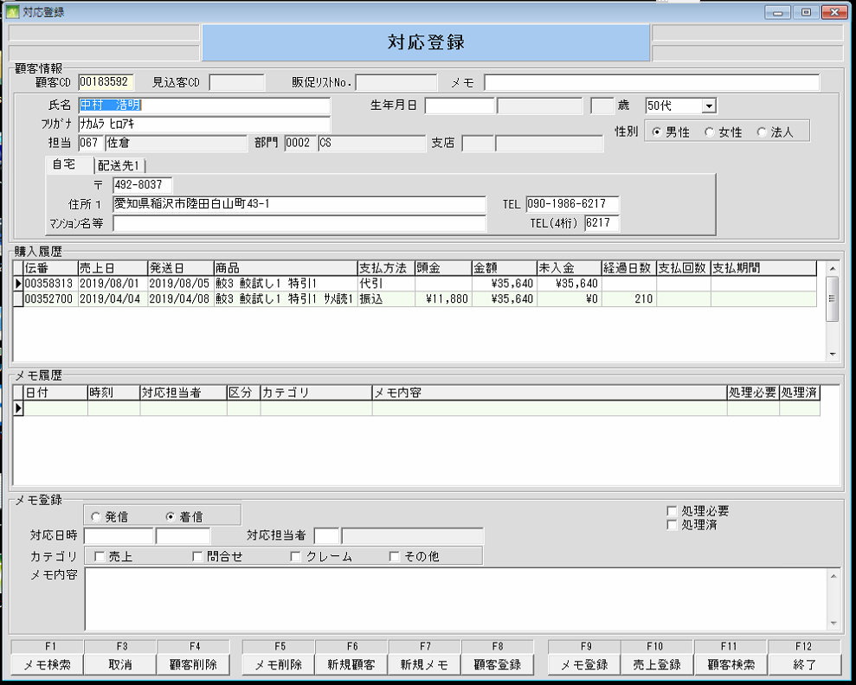
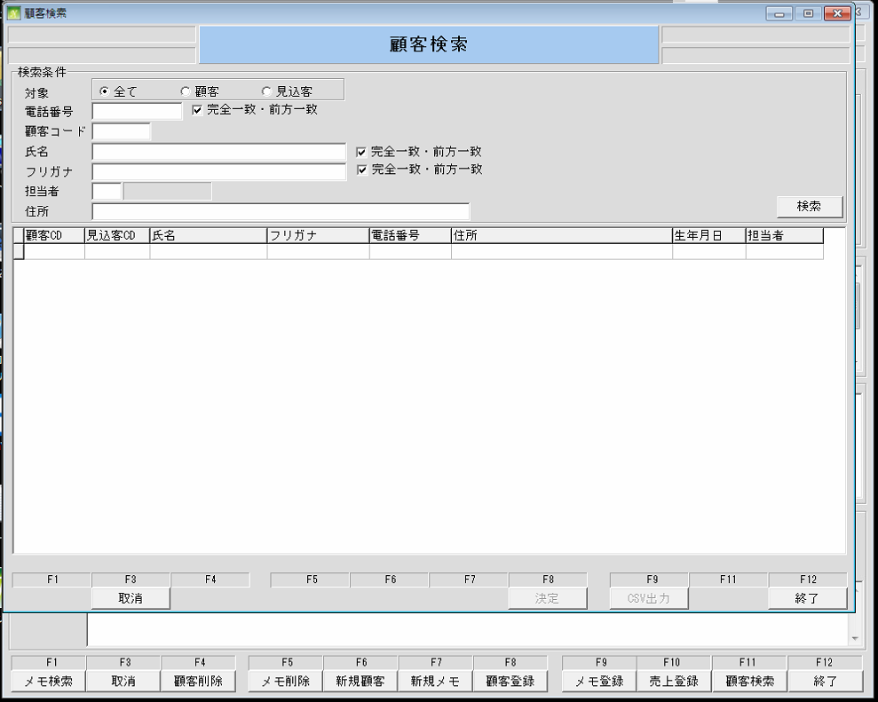

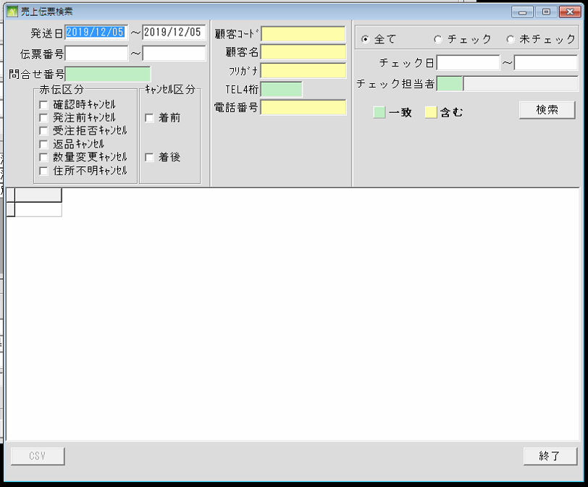

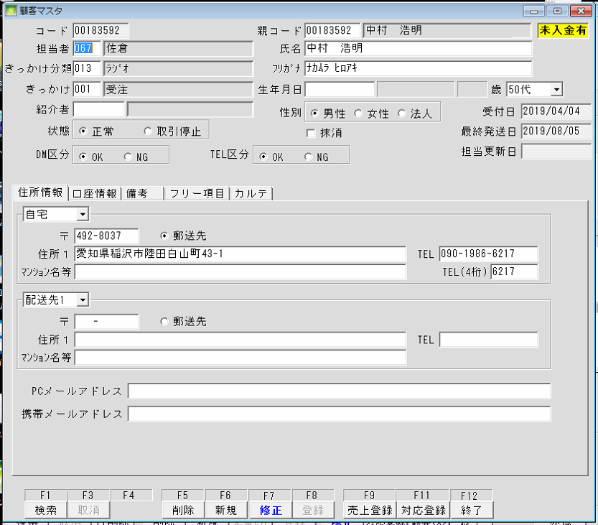

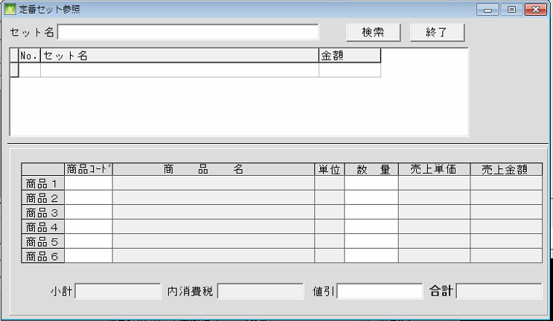

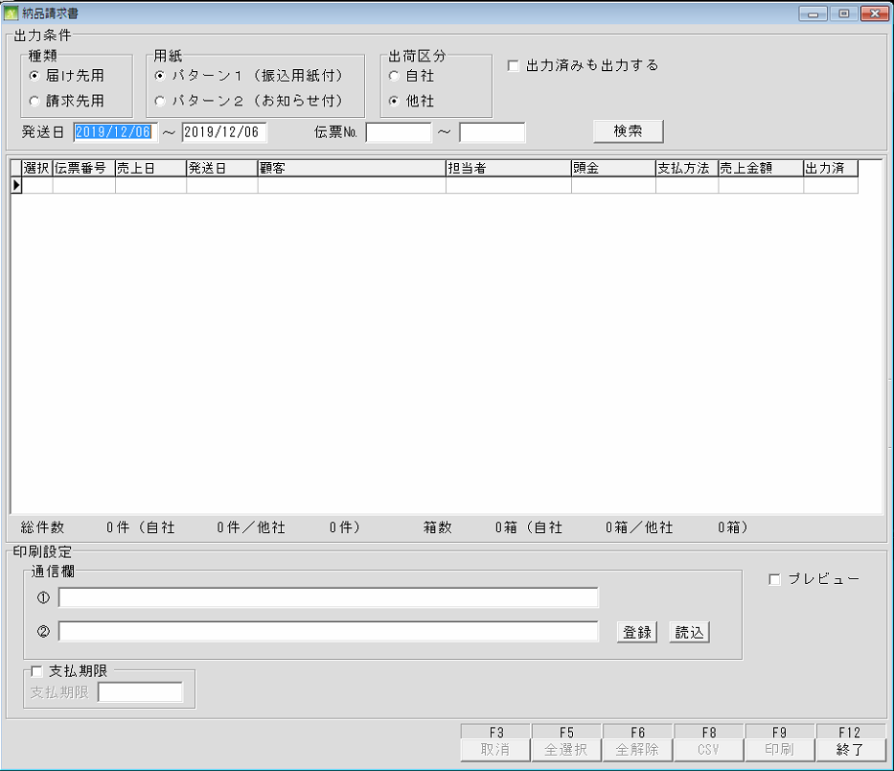
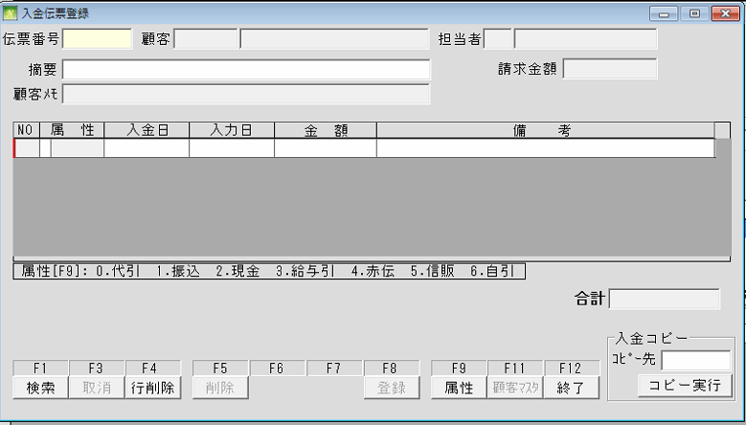

 | 出荷チェック

特別処理 (売掛金残高一覧)
通信販売の管理
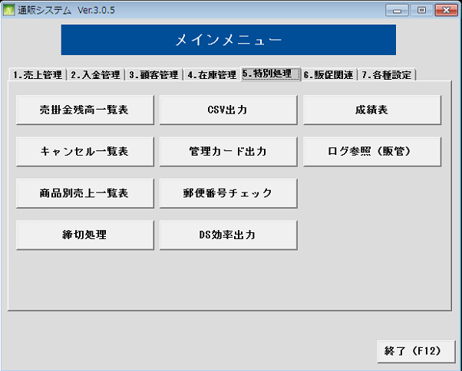
 | NO | 대분류 | 소분류 | 참조 테이블
 | 25 | 特別処理 | 売掛金残高一覧 | TRN210
 | 26 |  | キャンセルー一覧
 | 27 |  | 商品別売上一覧
 | 28 |  | 切処理
 | 29 |  | CSV出力
 | 30 |  | 管理カード出力
 | 31 |  | 郵便番号チェック
 | 32 |  | DS効果出力
 | 33 |  | 成績表
 | 34 |  | ログ参照

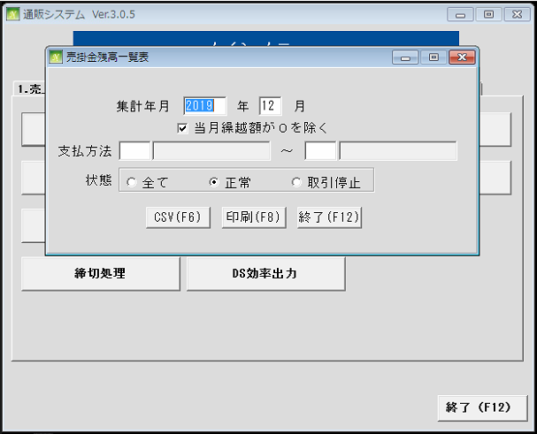

 |  |  |  |  | TRN210

特別処理 (CSV出力)
通信販売の管理

 | NO | 대분류 | 소분류 | 참조 테이블
 | 25 | 特別処理 | 売掛金残高一覧
 | 26 |  | キャンセルー一覧
 | 27 |  | 商品別売上一覧
 | 28 |  | 切処理
 | 29 |  | CSV出力 | TRN010, TRN012
 | 30 |  | 管理カード出力
 | 31 |  | 郵便番号チェック
 | 32 |  | DS効果出力
 | 33 |  | 成績表
 | 34 |  | ログ参照

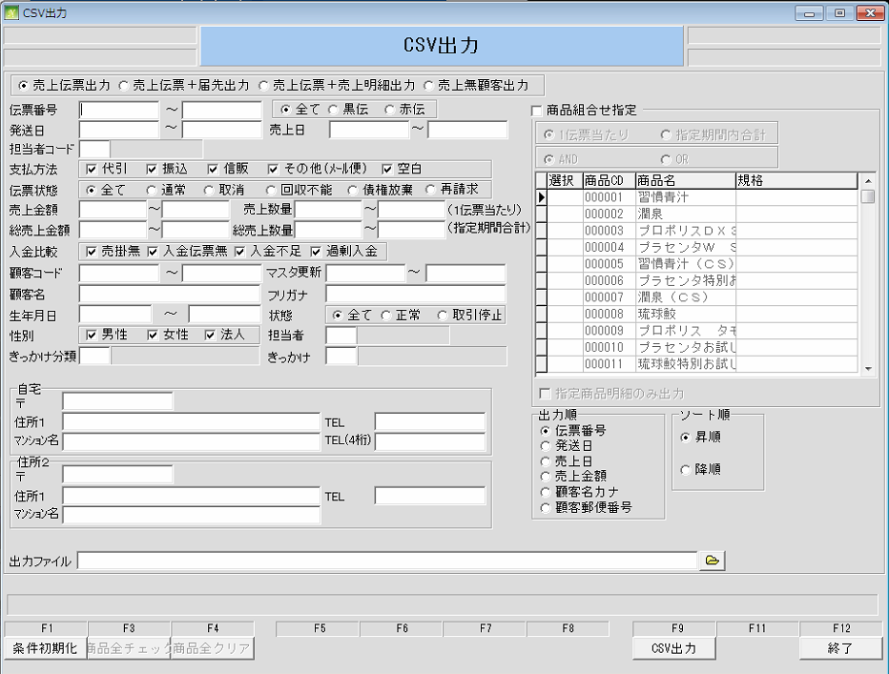

 |  |  |  | TRN010

 |  |  |  | TRN012

特別処理 (成績表)
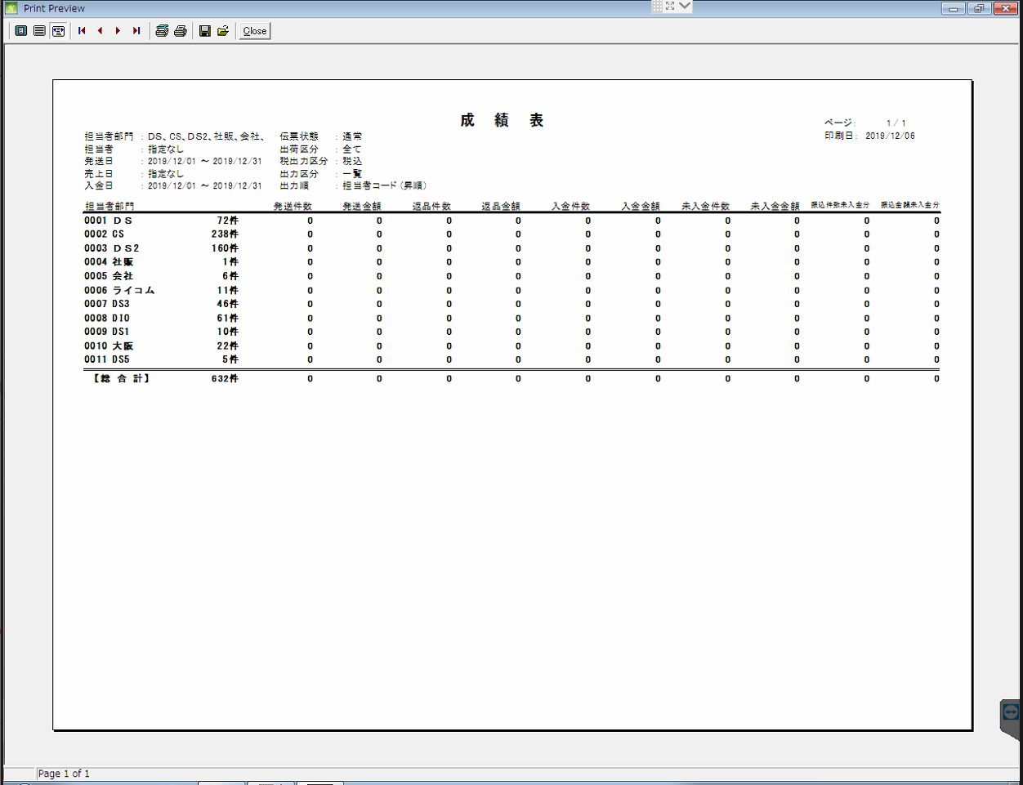
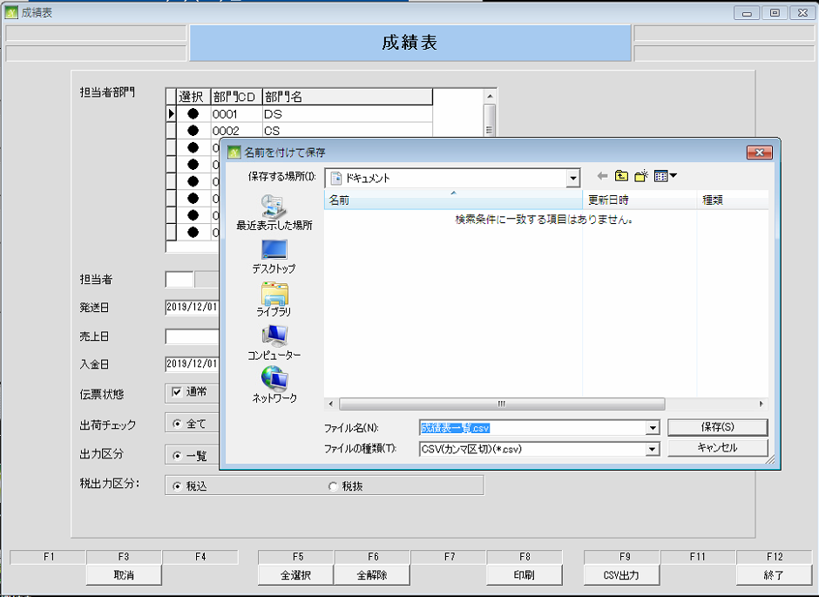
通信販売の管理

 | NO | 대분류 | 소분류 | 참조 테이블
 | 25 | 特別処理 | 売掛金残高一覧
 | 26 |  | キャンセルー一覧
 | 27 |  | 商品別売上一覧
 | 28 |  | 切処理
 | 29 |  | CSV出力
 | 30 |  | 管理カード出力
 | 31 |  | 郵便番号チェック
 | 32 |  | DS効果出力
 | 33 |  | 成績表 | MST002, MST090, MST0021, MST0022, MST0023 TRN010, MST011
 | 34 |  | ログ参照

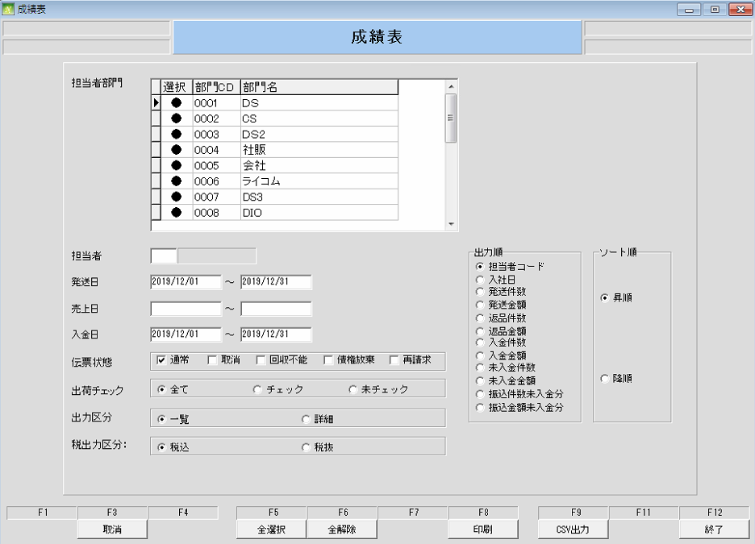

 |  |  |  | MST002

特別処理 (キャンセルー一覧表)
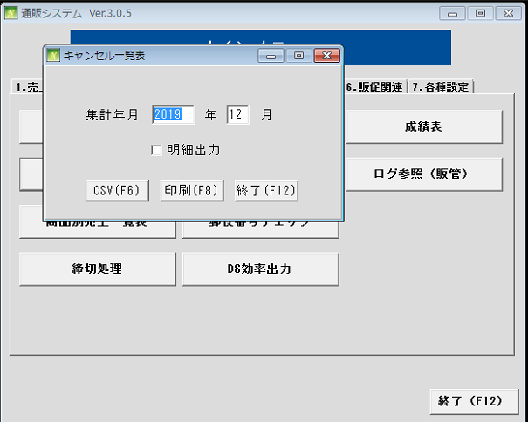
通信販売の管理

 | NO | 대분류 | 소분류 | 참조 테이블
 | 25 | 特別処理 | 売掛金残高一覧
 | 26 |  | キャンセルー一覧
 | 27 |  | 商品別売上一覧
 | 28 |  | 切処理
 | 29 |  | CSV出力
 | 30 |  | 管理カード出力
 | 31 |  | 郵便番号チェック
 | 32 |  | DS効果出力
 | 33 |  | 成績表
 | 34 |  | ログ参照

特別処理 (管理カード出力)
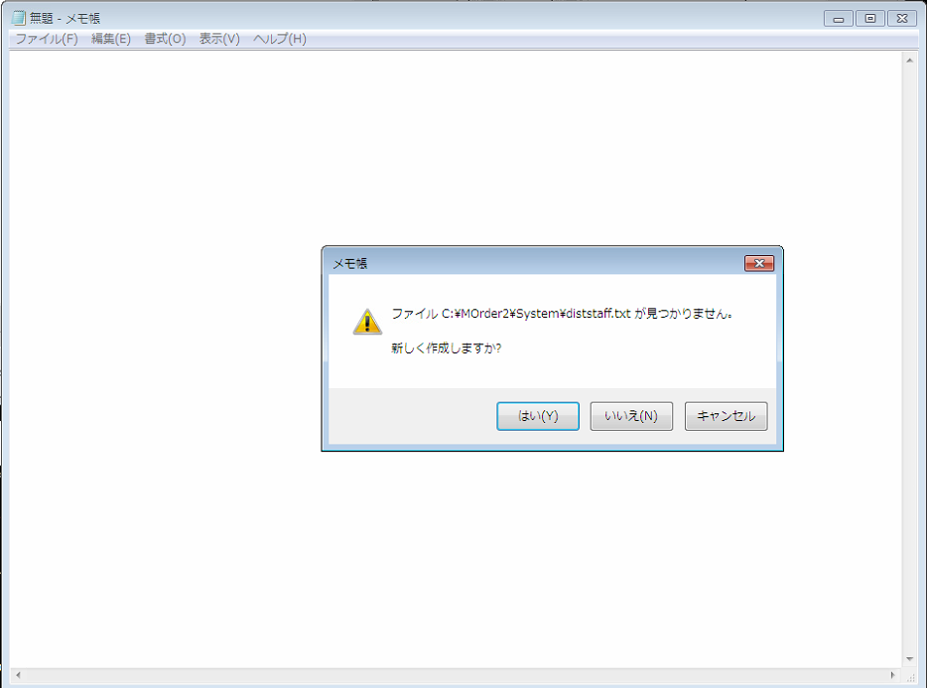
通信販売の管理

 | NO | 대분류 | 소분류 | 참조 테이블
 | 25 | 特別処理 | 売掛金残高一覧
 | 26 |  | キャンセルー一覧
 | 27 |  | 商品別売上一覧
 | 28 |  | 切処理
 | 29 |  | CSV出力
 | 30 |  | 管理カード出力 | MST010
 | 31 |  | 郵便番号チェック
 | 32 |  | DS効果出力
 | 33 |  | 成績表
 | 34 |  | ログ参照

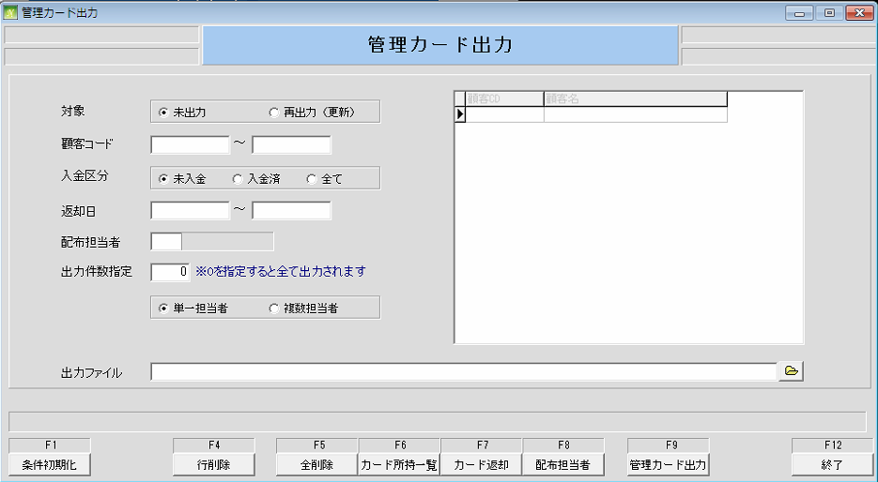

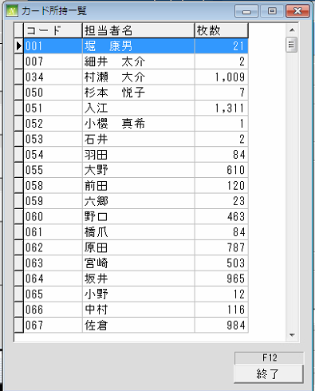
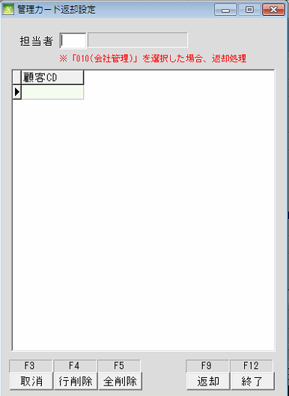
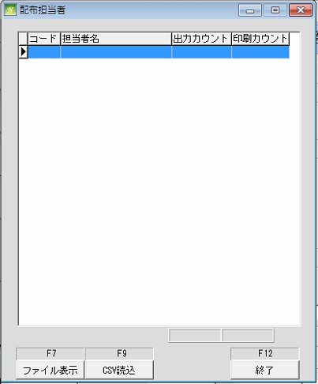

 |  |  |  | MST010

特別処理 (ログ参照)
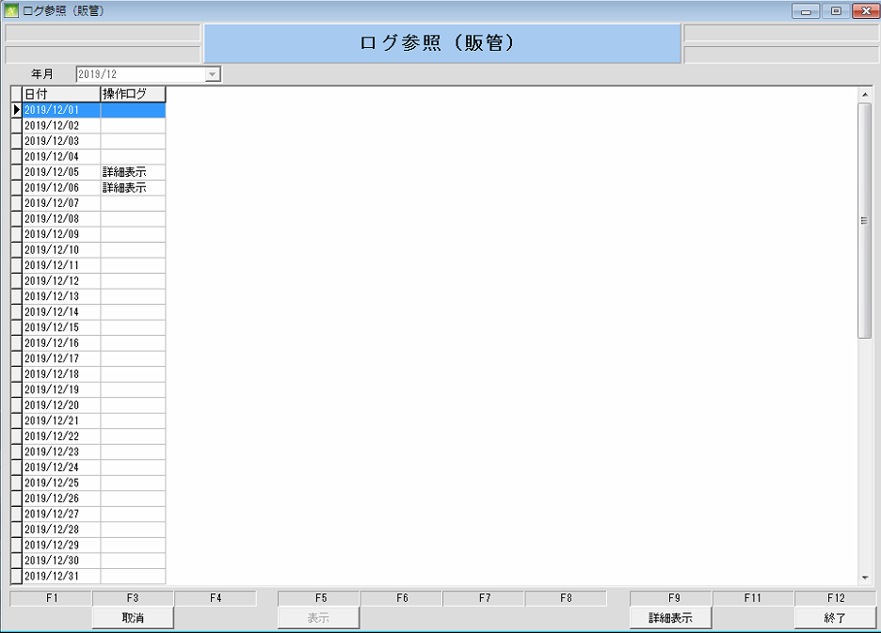
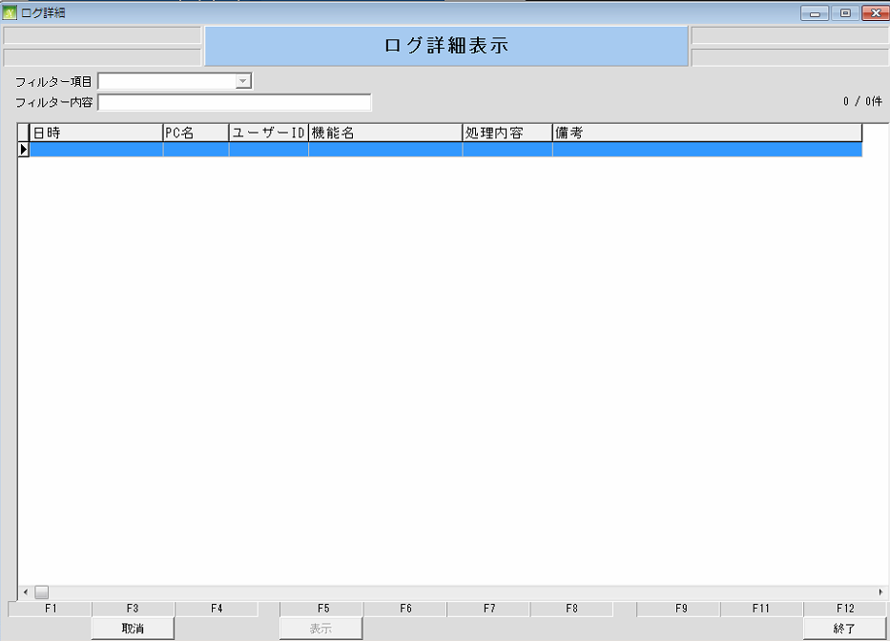
通信販売の管理

 | NO | 대분류 | 소분류 | 참조 테이블
 | 25 | 特別処理 | 売掛金残高一覧
 | 26 |  | キャンセルー一覧
 | 27 |  | 商品別売上一覧表
 | 28 |  | 切処理
 | 29 |  | CSV出力
 | 30 |  | 管理カード出力
 | 31 |  | 郵便番号チェック
 | 32 |  | DS効果出力
 | 33 |  | 成績表
 | 34 |  | ログ参照 | WRK0020

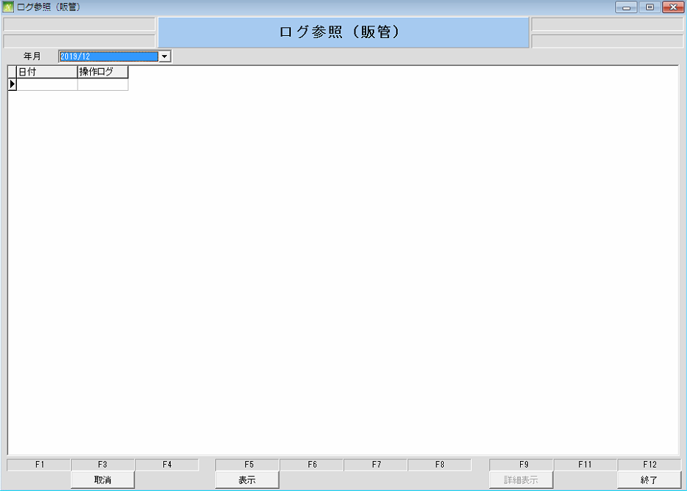

 |  |  |  | WRK0020

特別処理 (商品別売上一覧)
通信販売の管理

 | NO | 대분류 | 소분류 | 참조 테이블
 | 25 | 特別処理 | 売掛金残高一覧
 | 26 |  | キャンセルー一覧
 | 27 |  | 商品別売上一覧 | MST030, MST2016, MST011, MST070
 | 28 |  | 切処理
 | 29 |  | CSV出力
 | 30 |  | 管理カード出力
 | 31 |  | 郵便番号チェック
 | 32 |  | DS効果出力
 | 33 |  | 成績表
 | 34 |  | ログ参照

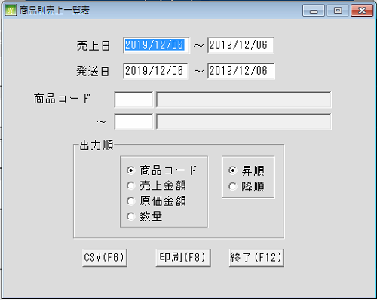

 |  |  |  |  | MST011

特別処理 (郵便番号チェック)
通信販売の管理

 | NO | 대분류 | 소분류 | 참조 테이블
 | 25 | 特別処理 | 売掛金残高一覧
 | 26 |  | キャンセルー一覧
 | 27 |  | 商品別売上一覧
 | 28 |  | 切処理
 | 29 |  | CSV出力
 | 30 |  | 管理カード出力
 | 31 |  | 郵便番号チェック | MST010, MST011, MST1011, TRN012
 | 32 |  | DS効果出力
 | 33 |  | 成績表
 | 34 |  | ログ参照

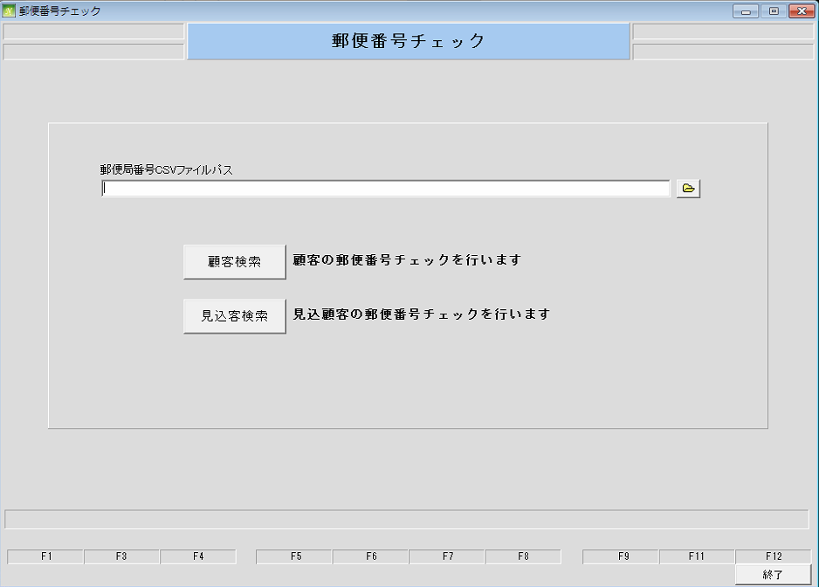

 |  |  |  | MST010, MST011, MST1011, TRN012

特別処理 (締切処理)
通信販売の管理

 | NO | 대분류 | 소분류 | 참조 테이블
 | 25 | 特別処理 | 売掛金残高一覧
 | 26 |  | キャンセルー一覧
 | 27 |  | 商品別売上一覧
 | 28 |  | 締切処理 | MST000, MST010
 | 29 |  | CSV出力
 | 30 |  | 管理カード出力
 | 31 |  | 郵便番号チェック
 | 32 |  | DS効果出力
 | 33 |  | 成績表
 | 34 |  | ログ参照

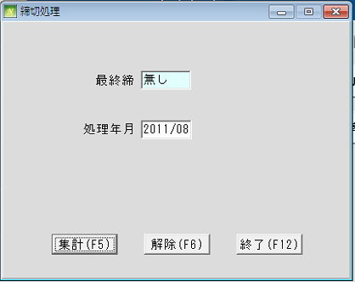

 |  |  |  | MST000, MST010

特別処理 (DS効果出力)
通信販売の管理

 | NO | 대분류 | 소분류 | 참조 테이블
 | 25 | 特別処理 | 売掛金残高一覧
 | 26 |  | キャンセルー一覧
 | 27 |  | 商品別売上一覧
 | 28 |  | 切処理
 | 29 |  | CSV出力
 | 30 |  | 管理カード出力
 | 31 |  | 郵便番号チェック
 | 32 |  | DS効果出力 | MST1012, MST20151
 | 33 |  | 成績表
 | 34 |  | ログ参照

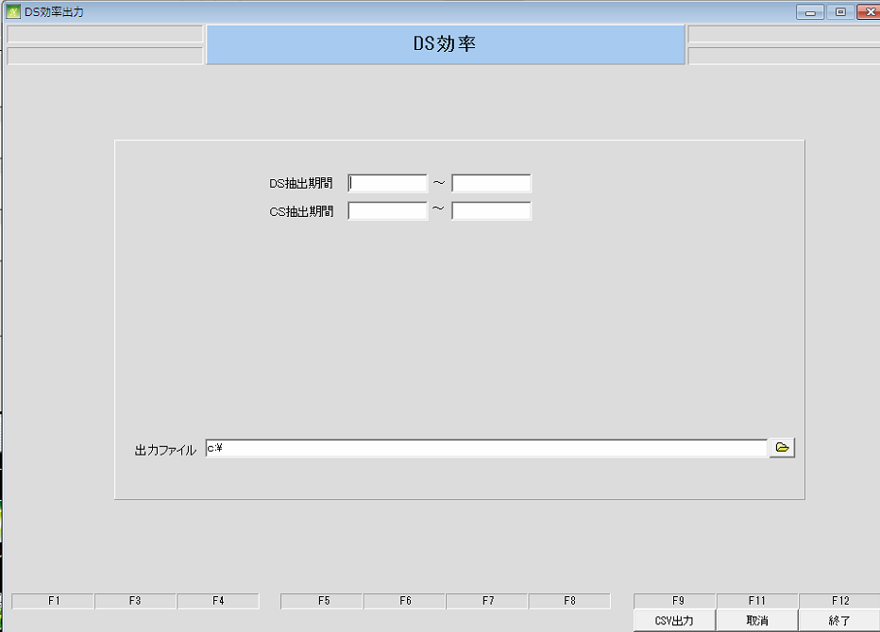

 |  |  |  | MST1012

